Sheet1
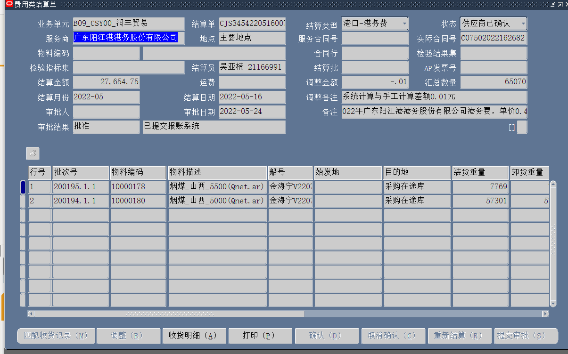
广东阳江港港务股份有限公司

